SUBTOTAIS
Ano | Filial | Custo | 15,494,992.00
2010 | SP | 619,742.00 |  | SEGMENTAÇÃO DE DADOS
2010 | AM | 643,515.00 |  | CTRL + SHIFT +
2010 | BA | 856,192.00
2010 | RS | 662,841.00 |  | =SUBTOTAL(9;D2:D30) | Pode digitar a Lista de Células
2011 | SP | 757,430.00 |  | =SUBTOTAL(9;D:D) | Pode digitar a coluna
2011 | AM | 283,005.00 |  | =SUBTOTAL(9;[Custo]) | SELECIONE AS CÉLULAS e o excel vai automaticamente chamar pelo nome da coluna
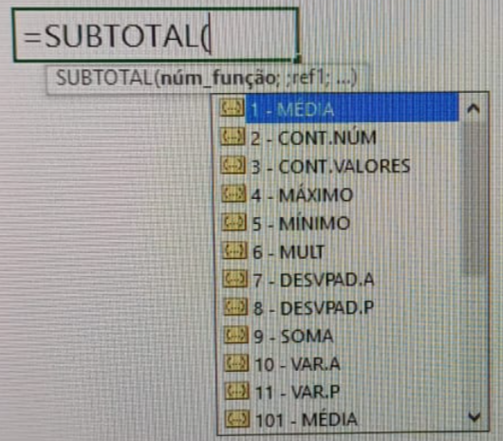
2011 | BA | 302,180.00
2011 | PR | 274,288.00 |  |  |  | SUBTOTAL PERMITE QUE VOCÊ ESCOLHA A MELHOR MANEIRA DE COMO IRÁ CALCULAR O CONJUNTO DE INFORMAÇÕES QUE SERÁ FILTRADO
2011 | RS | 774,288.00
2012 | SP | 438,188.00
2012 | AM | 807,462.00
2012 | BA | 763,740.00
2012 | RS | 200,163.00
2013 | SP | 454,413.00
2013 | AM | 203,040.00
2013 | BA | 412,449.00
2013 | RS | 569,492.00
2014 | SP | 852,240.00
2014 | AM | 270,763.00
2014 | BA | 357,400.00
2014 | RS | 555,718.00
2015 | SP | 363,749.00
2015 | AM | 348,785.00
2015 | BA | 257,532.00
2015 | RS | 553,085.00
2016 | SP | 885,464.00
2016 | AM | 635,052.00
2016 | BA | 677,431.00
2016 | RS | 715,345.00

DINÂMICA
 |  | Anos Empresa | % Salário | Total Salários
Avaliação de Desempenho | Funcionários | 1-3 | 23.54% | 84826
1-3 | 49 | 4-6 | 20.93% | 75412
4-6 | 55 | 7-9 | 21.89% | 78868
7-10 | 67 | 10-12 | 15.85% | 57109
Total Geral | 171 | 13-15 | 17.79% | 64095
 |  | Total Geral | 100.00% | 360310
Anos na Empresa
 |  |  |  |  | Anos Empresa | Total Salários
 |  |  |  |  | 1-3 | 84826
Anos Empresa | Funcionários |  |  |  | 4-6 | 75412
1-3 | 40 |  |  |  | 7-9 | 78868
4-6 | 34 |  |  |  | 10-12 | 57109
7-9 | 35 |  |  |  | 13-15 | 64095
10-12 | 29 |  |  |  | Total Geral | 360310
13-15 | 33
Total Geral | 171

Planilha1
Qtde de Anos de Empresa
 |  |  |  | FIM DE CURSO! PARABÉNS PELO DASHBOARD

Função | Qtde de Funcionários | Total Salários | % Total
Líder | 2 | R$ 2,996.00 | 0.83%
Gerente | 5 | R$ 9,106.00 | 2.53%
Diretor | 3 | R$ 18,055.00 | 5.01%
Analista SR | 11 | R$ 23,706.00 | 6.58%
Ajudante | 12 | R$ 27,848.00 | 7.73%
Coordenador | 18 | R$ 29,716.00 | 8.25%
Analista PL | 16 | R$ 32,937.00 | 9.14%
Supervisor | 18 | R$ 35,624.00 | 9.89%
Assistente | 18 | R$ 37,927.00 | 10.53%
Total de salários por função
Analista JR | 21 | R$ 38,852.00 | 10.78%
Auxiliar | 47 | R$ 103,543.00 | 28.74%
Quantidade de Funcionários por Setor
Total Geral | 171 | R$ 360,310.00 | 100.00%

Setor | Funcionários | Anos de Empresa | Funcionários
Atendimento | 27 | 1-3 | 40
Contas a pagar | 27 | 4-6 | 34
Diretoria | 1 | 7-9 | 35
Faturamento | 13 | 10-12 | 29
Logística | 3 | 13-15 | 33
Operações | 44 | Total Geral | 171
Qualidade | 22
RH | 22
Vendas | 12
Total Geral | 171

 | Função | Total Salários
 | Líder | R$ 2,996.00
 | Gerente | R$ 9,106.00
 | Diretor | R$ 18,055.00
 | Analista SR | R$ 23,706.00
 | Ajudante | R$ 27,848.00
 | Coordenador | R$ 29,716.00
 | Analista PL | R$ 32,937.00
 | Supervisor | R$ 35,624.00
 | Assistente | R$ 37,927.00
 | Analista JR | R$ 38,852.00
 | Auxiliar | R$ 103,543.00
 | Total Geral | R$ 360,310.00

